Deckblatt
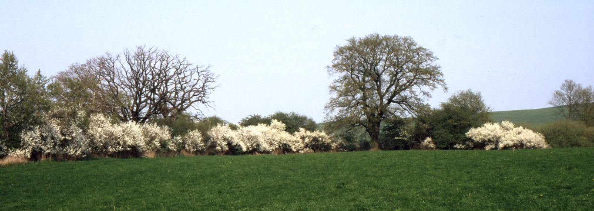
 | Wahlen 2014
 | Kommunalwahlen in Mecklenburg-Vorpommern am 25. Mai 2014
 | Gemeindevertretungen der kreisangehörigen Gemeinden - endgültiges Ergebnis -

 | Online-Version der Ergebnisse

Vorbemerkungen
Vorbemerkungen
Rechtsgrundlagen
- Landes- und Kommunalwahlgesetz (LKWG M-V) vom 16. Dezember 2010 (GVOBl. M-V S. 690), das durch Gesetz vom 25. November 2013 (GVOBl. M-V S. 658) geändert worden ist,
- Landes- und Kommunalwahlordnung (LKWO M-V) vom 2. März 2011 (GVOBl. M-V S. 94), die durch Verord- nung vom 17. Dezember 2013 (GVOBl. M-V S. 759) geändert worden ist,
- Verwaltungsvorschrift über die Vorbereitung und Durchführung von Wahlen nach dem Landes- und Kommunal- wahlgesetz, insbesondere der Europa- und Kommunalwahlen am 25. Mai 2014, vom 4. Februar 2014 (AmtsBl. M-V S. 79).
Wahlperiode und Wahlzeit
Die Gemeindevertretungen werden für die Dauer von fünf Jahren gewählt. Die Wahlen müssen zwischen dem 1. März und dem 30. Juni an einem von der Landesregierung zu bestimmenden Sonntag oder gesetzlichen Feiertag stattfinden.
Wahlberechtigte
Wahlberechtigt sind nach § 4 Absatz 2 LKWG M-V alle Deutschen im Sinne des Artikels 116 Absatz 1 Grundgesetz und alle Staatsangehörigen der übrigen Mitgliedsstaaten der Europäischen Gemeinschaft (Unionsbürger), die am Wahltag
1. das 16. Lebensjahr vollendet haben,
2. seit mindestens 37 Tagen in der Kommune nach dem Melderegister ihre Wohnung, bei mehreren Wohnungen ihre Hauptwohnung haben oder sich, ohne eine Wohnung zu haben, sonst gewöhnlich aufhalten,
3. nicht nach § 5 LKWG M-V vom Wahlrecht ausgeschlossen sind.
Wählbarkeit
Wählbar ist jeder wahlberechtigte Deutsche und Unionsbürger, der am Wahltag das 18. Lebensjahr vollendet hat und seine Wählbarkeit oder Fähigkeit zur Bekleidung öffentlicher Ämter nicht aufgrund einer rechtskräftigen Verurteilung eines deutschen Gerichtes sowie bei Unionsbürgerinnen und Unionsbürger durch eine zivil- oder strafrechtliche Einzelfallentscheidung im Herkunftsmitgliedstaat (Unionsbürger) verloren hat.
Wähler, Wahlbeteiligung
Wähler ist der Wahlberechtigte, der seinen Stimmzettel abgegeben hat bzw. dessen Wahlbrief nicht zurückgewiesen wurde. Die Wahlbeteiligung weist den Anteil der Wähler an den Wahlberechtigten aus.
Wahlgebiet, Wahlbereich, Wahlbezirk
Das Wahlgebiet ist für die Wahl der Gemeindevertretung die Kommune. Jedes Wahlgebiet ist in Abhängigkeit von der Zahl seiner Einwohner in einen oder mehrere Wahlbereich/e eingeteilt. Jeder Wahlbereich bildet für die Stimmabgabe mindestens einen Wahlbezirk.
Wahlsystem, abgegebene Stimmen
Gewählt wird nach dem System einer Kombination von Verhältniswahl mit Persönlichkeitselementen. Jeder Wähler hat drei Stimmen. Er kann seine Stimmen
- auf einen einzigen Bewerber „häufen“ (kumulieren) oder
- beliebig auf mehrere Bewerber desselben Wahlvorschlages oder verschiedener Wahlvorschläge verteilen (panaschieren).
Gültige Stimmen
Gültig sind Stimmen, wenn die Stimmabgabe den gesetzlichen Festlegungen entsprechend erfolgt. Enthält der Stimmzettel eine, aber weniger als drei abgegebene Stimmen, werden die nicht abgegebenen Stimmen nicht als ungültig gewertet.
Ungültige Stimmen
Ungültig sind Stimmen, wenn der Stimmzettel nicht amtlich hergestellt oder für andere Wahlbereiche gültig ist, keine Kennzeichnung enthält, den Willen des Wählers nicht zweifelsfrei erkennen lässt, einen Zusatz oder Vorbehalt enthält oder mehr als drei Stimmen abgegeben worden sind.

Sitzverteilung
Die Anzahl der Sitze in der Gemeindevertretung richtet sich gemäß § 60 Absatz 2 LKWG M-V nach deren Einwohnerzahl und beträgt regelmäßig in den Gemeinden
bis zu 500 Einwohnern 7 Mitglieder
von 501 bis zu 1 000 Einwohnern 9 Mitglieder
von 1 001 bis zu 1 500 Einwohnern 11 Mitglieder
von 1 501 bis zu 3 000 Einwohnern 13 Mitglieder
von 3 001 bis zu 4 500 Einwohnern 15 Mitglieder
von 4 501 bis zu 6 000 Einwohnern 17 Mitglieder
von 6 001 bis zu 7 500 Einwohnern 19 Mitglieder
von 7 501 bis zu 10 000 Einwohnern 21 Mitglieder
von 10 001 bis zu 20 000 Einwohnern 25 Mitglieder
von 20 001 bis zu 30 000 Einwohnern 29 Mitglieder
von 30 001 bis zu 50 000 Einwohnern 37 Mitglieder
von 50 001 bis zu 75 000 Einwohnern 43 Mitglieder
von 75 001 bis zu 100 000 Einwohnern 45 Mitglieder
von 100 001 bis zu 150 000 Einwohnern 47 Mitglieder
über 150 000 Einwohnern 53 Mitglieder .
In ehrenamtlich verwalteten Gemeinden verringert sich die Anzahl der Sitze in der zu wählenden Gemeindevertretung regelmäßig jeweils um eins. Als Berechnungsgrundlage für die Anzahl der Gemeindevertreter bestimmte das Ministerium für Inneres und Sport Mecklenburg-Vorpommern gemäß § 60 Absatz 5 LKWG M-V den 31. Dezember 2012 als Stichtag für die Ermittlung der fortgeschriebenen Bevölkerungszahl. Bei der Berechnung der Sitzverteilung für eine Partei oder Wählergruppe sieht das Landes- und Kommunalwahlrecht seit 2004 keine Fünf-Prozent-Sperrklausel mehr vor. Für Einzelbewerber bestand die Sperrklausel auch bei vorhergehenden Wahlen nicht. Die Verteilung der Sitze auf die Wahlvorschläge erfolgt nach dem Proportionalverfahren Hare/Niemeyer. Die Gesamtzahl der Sitze, vervielfacht mit der Zahl der Stimmen, die ein Wahlvorschlag im Wahlgebiet erhalten hat, wird durch die Gesamtzahl der Stimmen aller Wahlvorschläge geteilt. Jeder Wahlvorschlag erhält zunächst so viele Sitze, wie ganze Zahlen auf ihn entfallen. Weitere noch zu vergebende Sitze sind den Wahlvorschlägen in der Reihenfolge der höchsten Zahlenbruchteile gemäß vorhergehender Berechnung zuzuteilen. Die in der Veröffentlichung ausgewiesenen Sitze entsprechen rechnerisch der Gesamtzahl der erreichten Sitze für jeden Wahlvorschlagsträger. Dabei können auf eine Partei/Wählergruppe oder einen Einzelbewerber mehr Sitze entfallen, als Bewerber vorhanden sind. Die Gesamtzahl der erreichten Sitze kann somit von den tatsächlich besetzten Sitzen abweichen.
Absolute Mehrheit der Mandate
Die Partei/Wählergruppe erhält mehr als 50 Prozent der Sitze in der Gemeindevertretung.
Einfache Mehrheit der Mandate
Die Partei/Wählergruppe erhält im Vergleich zu anderen Parteien, Wählergruppen und Einzelbewerbern die meisten Sitze in der Gemeindevertretung.
Briefwahl
Das Briefwahlergebnis kann in das Wahlergebnis eines oder mehrerer Wahlbezirke des Wahlbereiches der Gemeinde einbezogen werden. Es darf auch durch gesondert gebildete Briefwahlvorstände festgestellt werden, wenn dadurch das Wahlgeheimnis nicht gefährdet wird.
Da die Einbeziehung der Briefwahl in die Urnenwahl überwiegt, werden die Briefwahlergebnisse nicht gesondert ausgewiesen.

Anzahl der Gemeinden, in denen Parteien, Wählergruppen und Einzelbewerber zur Wahl 2014 angetreten sind

Gemeinden im Landkreis | Gemeinden insgesamt | Gemeinden mit Wahlbewerbern für
 |  | CDU | DIE LINKE | SPD | FDP | GRÜNE | NPD | Wähler- gruppen | Einzel- bewerber

 | Anzahl

Mecklenburgische Seenplatte | 158 | 106 | 52 | 44 | 16 | 13 | 9 | 116 | 85
Landkreis Rostock | 117 | 78 | 41 | 43 | 21 | 9 | 3 | 90 | 77
Vorpommern-Rügen | 105 | 82 | 42 | 34 | 25 | 9 | 1 | 86 | 49
Nordwestmecklenburg | 86 | 52 | 34 | 41 | 8 | 6 | 4 | 74 | 50
Vorpommern-Greifswald | 140 | 88 | 38 | 32 | 6 | 3 | 10 | 113 | 93
Ludwigslust-Parchim | 149 | 71 | 54 | 39 | 19 | 8 | 7 | 125 | 94

Mecklenburg-Vorpommern | 755 | 477 | 261 | 233 | 95 | 48 | 34 | 604 | 448

Wählergruppen
Wahlberechtigte, die sich auf der Grundlage einer Satzung und eines kommunalpolitischen Programms zu einer Gruppe zusammenschließen, um an der politischen Willensbildung auf kommunaler Ebene teilzunehmen.
Sonstige Parteien
Die Ergebnisse aller weiteren in Mecklenburg-Vorpommern angetretenen Parteien werden in den Tabellen unter "Wählergruppen" ausgewiesen.

